2024_data
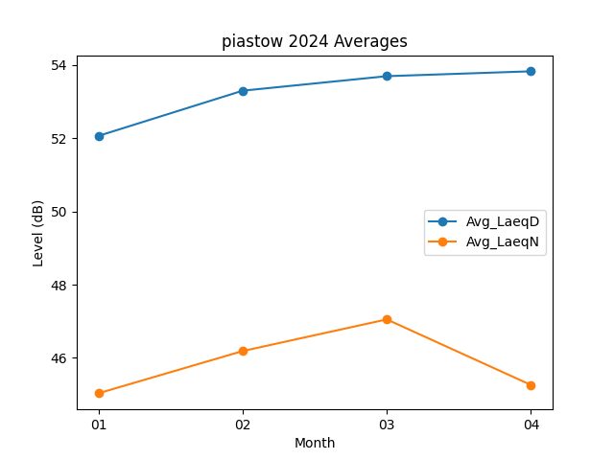
Month | Avg_LaeqD | Avg_LaeqN
01 | 52.064516129 | 45.032258065
02 | 53.3 | 46.186206897
03 | 53.696774194 | 47.051612903
04 | 53.83 | 45.26

